画面
機能設計書 |  | システム名 | プロジェクト名 | 登録日付 | 更新日付
 |  | Biz-X POTTS
画面レイアウト |  | サブシステム名 | 機能名名 | 登録担当者 | 更新担当者
 |  | 運営管理 | 申込受付

 | 画面レイアウト

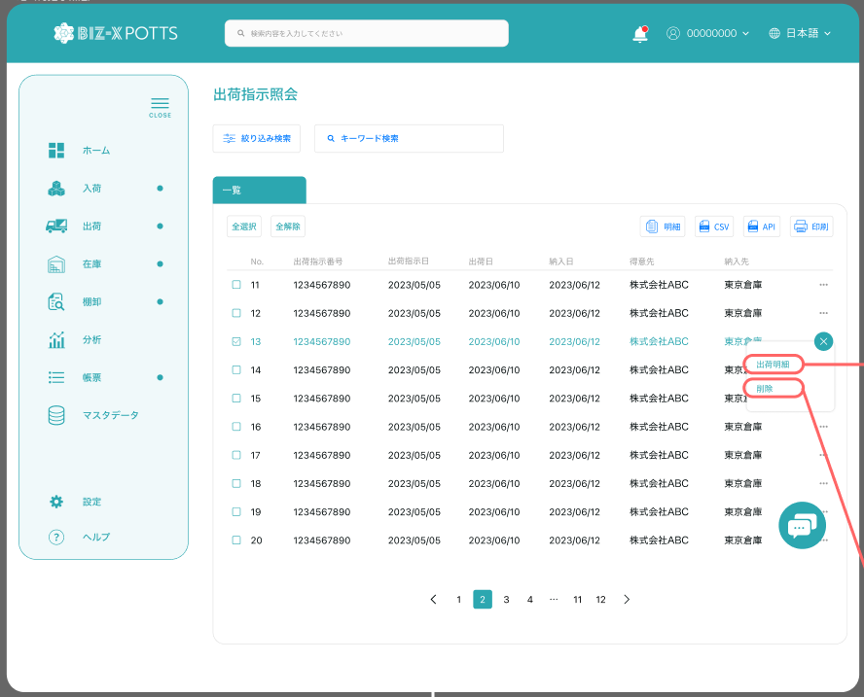

申込受付

明細

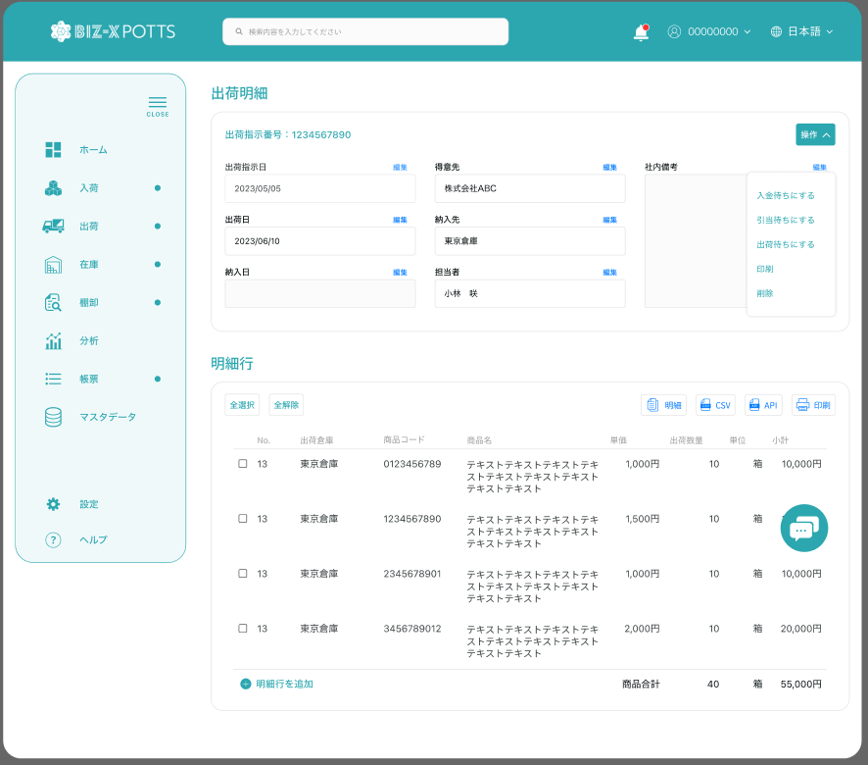

申込明細

ユーザー情報
受付

Email
ユーザー名称
電話番号

言語
アイコン
申込状態


申込時間

会社情報

会社名名称
会社名略称
法人番号

・
・
・
省略項目を参照「画面項目定義」

ライセンス

ライセンスの種類
金額（円）
有効時間

特殊な色
支払状態
オーダー番号

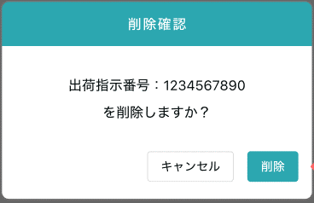
受付確認

申込状態

確認

